5.エネルギー消費量
業務用厨房熱機器等性能測定結果 【ガス機器】
品 目 |  | ティルティングパン （ ５．エネルギー消費量 ）
型 式 |  |  |  | 製造者名

 | ガスおよび電気などの複数のエネルギー源を消費する試験機器のエネルギー消費量Qはそれぞれ個別に算出する。

 | ①立上り時
 |  | 特に規定しない。

 | ②調理時

 |  | 【ガス】 | PcG : ガス消費量[kWh/回] | PcG ＝ |  | （kWh/回） | （小数点以下3位）
 |  |  | QcG : 調理時ガス消費量[kWh/回] | QcG ＝ |  | （kWh/回） | （小数点以下3位）

炒め
炒め
煮込み(余熱)
煮込み(余熱)
 |  | 【電気】 | PcE : 消費電力量[kWh/回] | PcE ＝ |  | （kWh/回） | （小数点以下3位）
 |  |  | QcE : 調理時消費電力量[kWh/回] | QcE = |  | （kWh/回） | （小数点以下3位）

 | ③待機時
 |  | 特に規定しない。

 | ④日あたりエネルギー消費量を試算する方法
 |  | 調理回数を想定した日あたりエネルギー消費量の計算をする。

 |  | 【ガス】 | QcG : 調理時ガス消費量[kWh/回] | QcG = |  | （kWh/回） | （小数点以下3位）
 |  |  | nd : 調理回数[回/日] 標準値は1回/日 | nd = | 1 | （回/日）
 |  |  | QdNG : 日あたりガス消費量[kWh/日] | QdNG = |  | （kWh/日） | （小数点以下1位）

 |  | 【電気】 | QcE : 調理時消費電力量[kWh/回] | QcE = |  | （kWh/回） | （小数点以下3位）
 |  |  | nd : 調理回数[回/日] 標準値は1回/日 | nd = | 1 | （回/日）
 |  |  | QdNE : 日あたり消費電力量[kWh/日] | QdNE = |  | （kWh/日） | （小数点以下1位）

7.均一性
業務用厨房熱機器等性能測定結果 【ガス機器】
品 目 |  | ティルティングパン （ ７．均一性 ）
型 式 |  |  |  |  |  | 製造者名
試験日 |  |  |  | 室温(℃) | 湿度(%) |  | 気圧(hPa)

 | ①測定点の位置
 |  | 調理領域は、パン底面の外周から50mm 内側（下図の色塗り部）とする。調理領域境界線上の測定点は、下図の●印とする。調理領域内部の測定点は、下図の○印とし、境界線上の測定点は、含まない。調理領域内部の測定点の外周側の点は、外周から100mm 内側の位置とする。調理領域内部の測定点の間隔は、幅方向a および奥行方向b ともに、50mm 以上かつ100mm 以下とする。調理領域温度は、ある時刻における調理領域内部の全測定点の平均値とする。

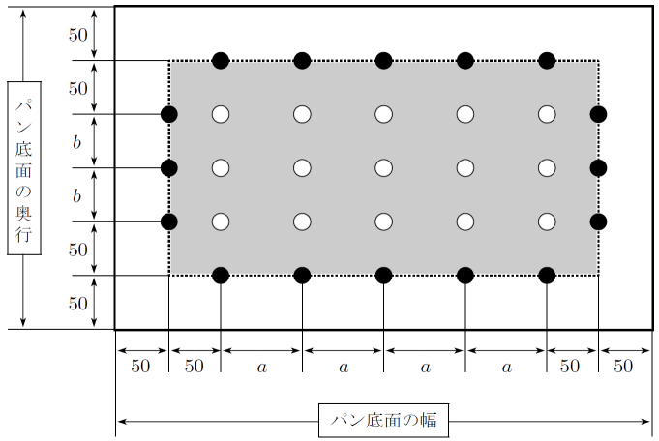

パン底面測定点図

 |  | 上記のパン底面測定点図に従って、測定点配置図を描く。
 |  |  |  |  |  |  | 底面板の横幅 W = |  | （㎜）
 |  |  |  |  |  |  | 底面板の奥行 D = |  | （㎜）
 |  |  |  |  |  |  | a = |  | （㎜）
 |  |  |  |  |  |  | b = |  | （㎜）
 |  |  |  |  |  |  | 調理領域境界線上の測定点数 = |  | （点）
 |  |  |  |  |  |  | 調理領域内部の測定点数 = |  | （点）
 |  |  |  |  |  |  | 総測定点数 = |  | （点）
底面板温測定点説明図

業務用厨房熱機器等性能測定結果 【ガス機器】
品 目 |  | ティルティングパン （ ７．均一性 ）
型 式 |  |  |  |  |  | 製造者名

 |  | パンの中を空にして、調理領域温度が180 ℃近辺になっている状態を維持する。調理領域内部および調理領域境界線上の全測定点の温度を一分間隔で測定する。測定時間は、設定温度に達してから一時間以上経た後、加熱が終了した直後から一時間以上経た後の別の加熱が終了した直後までとする。 加熱面の表面温度の均一性指数Is は、次式で計算する。

 |  | iiA：調理領域内部の測定点における測定データ総数[点] |  |  |  |  | iiA = |  | (点)
 |  | ii：調理領域内部の測定点において、
 |  | θa±10℃以内に入っている測定データ総数[点] |  |  |  |  | ii = |  | (点)
 |  | ie：調理領域境界線上の測定点において、
 |  | θa±10℃以内に入っている測定データ総数[点] |  |  |  |  | ie = |  | (点)
 |  | θa：調理領域温度の平均値[℃]
 |  |  | （少数第1位を四捨五入する。ただし、190℃以上の場合は190℃、170℃以下の場合は170℃とする。）
 |  |  |  |  |  |  | θa = |  | (℃)

 |  |  |  |  |  |  | θa= |  | (℃）

 |  |  |  |  | θa±10 = |  | （℃）≦θa≦ |  | (℃)

 |  | Is : 均一性指数 |  |  |  |  | Is =

 | 等温線図
 |  | 等温線図は調理領域温度の平均値θa [℃] を起点として10 ℃間隔で描く。

 | 適温領域面積
 |  | 適温領域面積Ap [m2] は、調理領域温度の平均値θa±10 ℃以内に入る面積として、平均的な時点における等温線図から計算する。

 |  |  | Ap ：適温領域面積 [m2] |  | Ap = |  | (m2) | （小数点以下3位）

 |  |  |  |  | θa ： |  | (℃） ±10℃の範囲

